웹퍼블리싱(자바스크립트&제이쿼리)
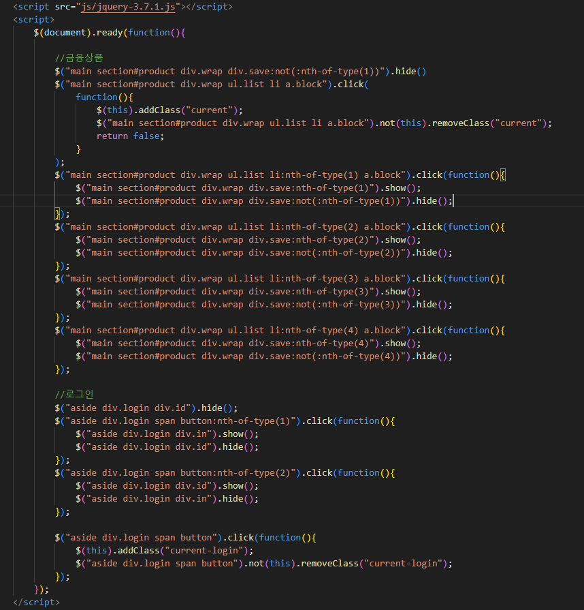
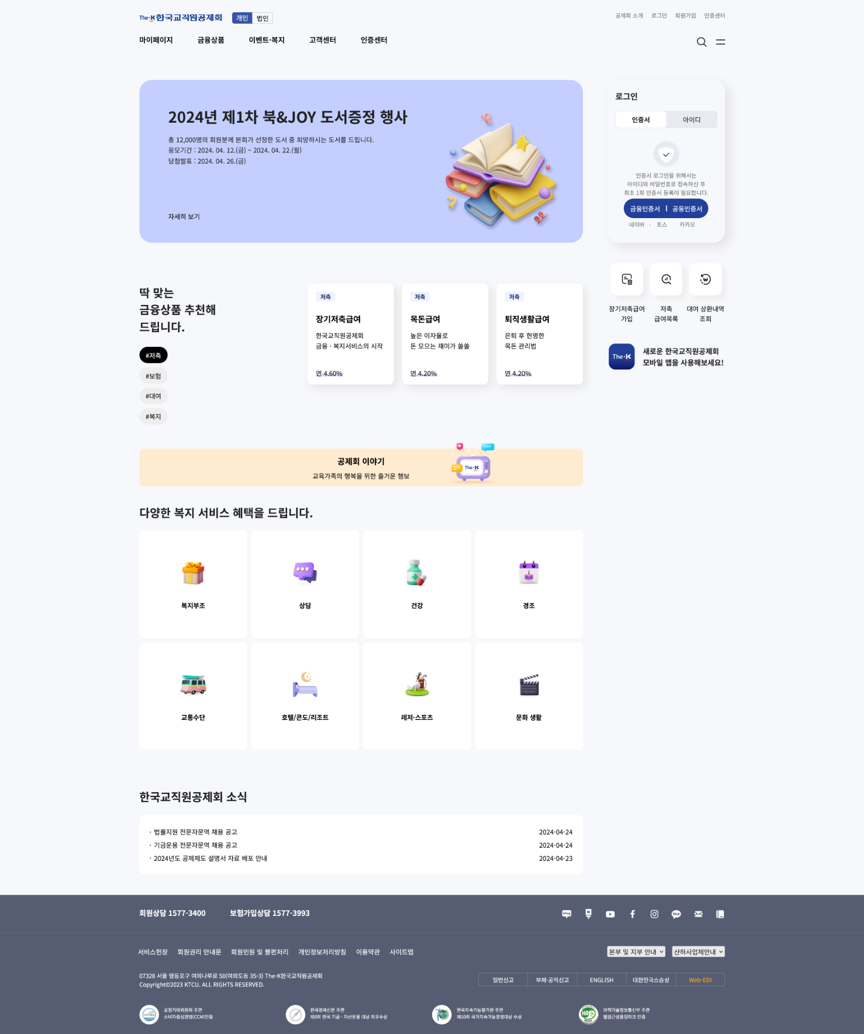
pf1-test jquery코드 |  |  | pf1-test 브라우저 화면
항목 | 내용 | 비고 | 항목 | 내용 | 비고

